Details
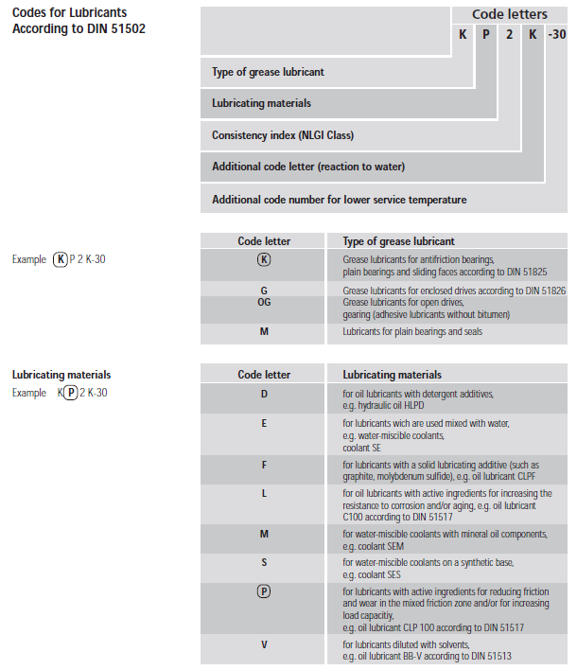
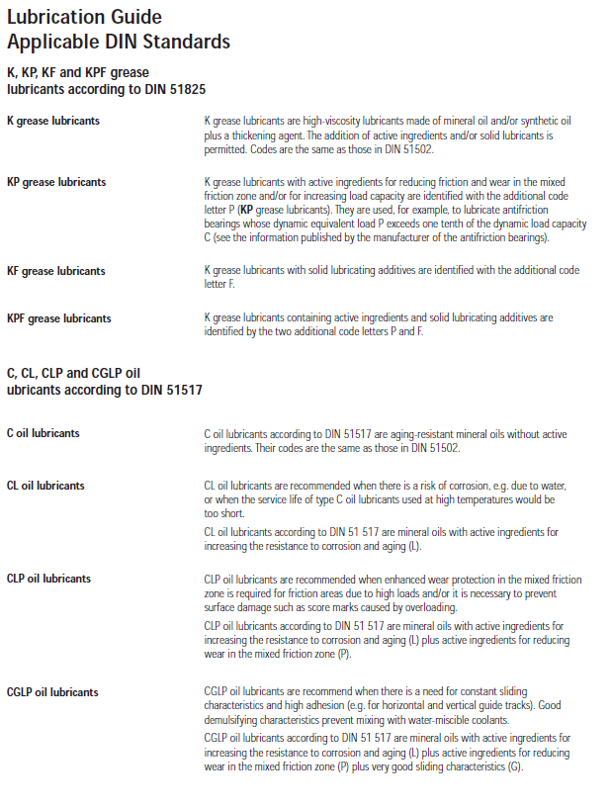
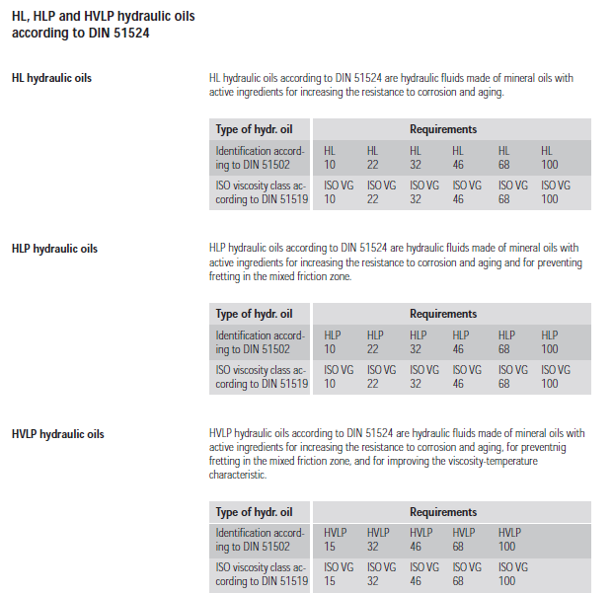
Détail choix de graisse

Additifs EP, selon SKF:
De nombreux additifs EP modernes sont au sulfure/phosphore.
Malheureusement, ils peuvent avoir un effet négatif sur la résistance de la matrice en acier du roulement. Leur activité chimique ne se limite pas aux contacts des aspérités. Si la température de fonctionnement et les contraintes de contact sont trop élevées, les additifs peuvent devenir chimiquement réactifs, même en l’absence de contact entre aspérités. Cela peut favoriser des mécanismes de corrosion et de diffusion dans les contacts et conduire à une défaillance accélérée du roulement qui trouve souvent son origine dans des piqûres microscopiques. SKF recommande par conséquent d’utiliser les additifs EP les moins réactifs pour des températures de fonctionnement supérieures à 80 °C. Les lubrifiants avec additifs EP ne doivent pas être utilisés pour des roulements qui fonctionnent à des températures de plus de 100 °C. Pour les vitesses très faibles, des additifs solides comme le graphite et le bisulfure de molybdène (MoS₂) sont parfois inclus dans le mélange d’additifs pour étendre l’effet EP. Ces additifs doivent avoir un degré de pureté élevé et des particules de très petite taille; dans le cas contraire, les creux dus au broyage des particules pourraient réduire la résistance à la fatigue du roulement .Si l’épaisseur du film lubrifiant est suffisante, SKF ne recommande habituellement pas l’utilisation d’additifs EP et AW.
Selon Klueber (M. Racine):
Les additifs EP sont moins efficace à >80°C mais dans leur graisse des inhibiteurs sont utiliser pour éviter que la graisse viennent réactive.

Additif EP selon IKV:
Viscosité huile de Base:
L'huile de base d'une graisse doit avoir une viscosité à la température de travail suffisante pour assurer une lubrification optimale. Suivant la théorie de la lubrification EHD (Elasto-Hydro-Dynamique) et les expériences protiques, la viscosité minimale v1 est obtenue d'après le diamètre moyen du roulement et de sa vitesse de rotations.

Le rapport de viscosité v/v1 renseigne sur les besoins en additifs du lubrifiant.
v = viscosité réelle de l'huile de base de la graisse
v1 = viscosité théorique nécessaire

c ou k =v/v1 | 0.4 | 0.4 à 1 | 1 | 1 à 4 | > 4
Exigence d'additifs EP | Indispensable | Recommandé | Améliore l'état de la lubrification | Conseillé dans les cas de forts glissements et de friction élevée | Additif EP non recommandé + attention, avec k > 4 = augmentation de la température de friction due au lubrifiant
Efficacité de la lubrification | Régime limite, avec rupture momentanée du film | Solicitations élevées avec risque de rupture du film | Régime EHD suffisant | Régime EHD parfait | Régime EHD parfait

le k provient de la feuille de calcul roulement "Calcul viscosité (Temp graisse)" selon la norme de ISO 281 avec état de surface superfinish (roulement norme)

le c provient du programme de calcul MESYS selon la norme de ISO 281 + prise en compte de l'état de surface

Résumé: | Additif EP utilisable si Viscosity ratio (épaisseur du film d'huile) c < 1 , pour des fortes charges: C/P<4, température utilisation < 100°C

Additifs AW (anti-usure)

Les additifs AW (Anti-Wear) ont une fonction similaire à celle des additifs EP, à savoir empêcher un contact métal sur métal excessif. On fait donc rarement la différence entre les additifs EP et AW. Leur mode d’action est toutefois différent. La principale distinction est qu’un additif AW dépose une couche protectrice qui adhère à la surface. Les aspérités glissent donc,les unes sur les autres sans contact métallique. La rugosité n’est pas réduite par usure douce comme dans le cas des additifs EP. Il convient de se montrer particulièrement prudent ; les additifs AW peuvent contenir des éléments qui, comme pour les additifs EP, peuvent migrer dans l’acier du roulement et en affaiblir la structure.
Certains agents épaississants (par exemple le sulfonate de calcium complexe) offrent également un effet EP/AW sans activité chimique et sans impact sur la résistance à la fatigue des roulements. Les limites de température de fonctionnement valables pour les additifs EP ne s’appliquent donc pas à ces graisses.
Si l’épaisseur du film lubrifiant est suffisante, SKF ne recommande habituellement pas l’utilisation d’additifs EP et AW. Il existe toutefois des circonstances dans lesquelles les additifs EP/AW peuvent s’avérer utiles. Si l'on prévoit un glissement excessif entre les rouleaux et les pistes, ils peuvent se révéler bénéfiques.

Additifs MoS2
L’utilisation d’additifs solides comme le graphite et le disulfure molybdène (MoS₂) peut être envisagée pour un facteur de vitesse n*dm < 20 000. Le choix de la graisse et du type de remplissage adaptés est particulièrement important dans les applications à faible vitesse

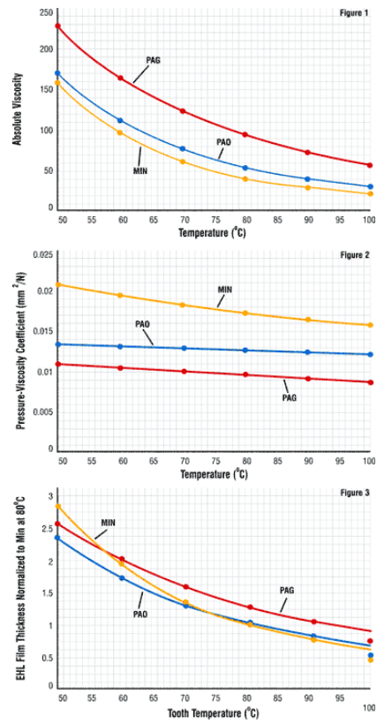
Coefficient pression-viscosité-température
Absolute viscosity and pressure-viscosity coefficient selon AGMA 925

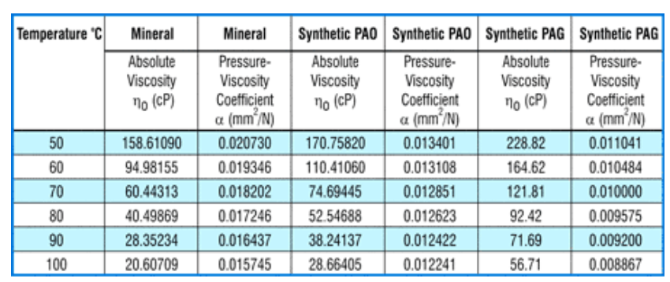

 | Les valeurs alpha sont à introduire dans le programme MESYS sous: "Pressure viscosity coefficient"

 | lien sur site

 | valeur alpha a introduire dans programme Mesys

Infos épaississant, source Klueber:
Info additivant:
Graphite: | peu cher, pas pour dynamique, pas pour humidité
MoS2: | plus cher que graphite, haute charge, dynamique

No | Epaississants | Huile de base | Température d'utilisation °C (*) | Comportement envers l'eau | Remarques particulières
1 | Savon de sodium Huile minérale | Huile minérale | - 20 à 160 | Non résistante | Emulsionne avec l'eau, peut donc devenir fluide
2 | Savon de lithium |  | - 30 à 120 | Résistante jusqu'à 90°C | Emulsionne avec de l'eau, plus malléable en grosse quantité, graisse polyvalente
3 | Savon complexe de lithium |  | - 30 à 120 | Résistante | Graisse polyvalente résistant à des températures élevées
4 | Savon de calcium |  | - 20 à 70 | Très résistante | Bonne action d'étanchéité à l'eau, les infiltrations d'eau ne sont pas absorbées, graisse avec une bonne tenue, convient très bien aux engrenages, moins collant que le baryum
5 | Savon d'aluminium |  | - 20 à 70 | Résistante | Bonne action d'étanchéité à l'eau
6 | Savon complexe de sodium |  | - 30 à 160 | Résistante jusqu'à env. 80°C | Appropriée pour des températures et des charges élevées
7 | Savon complexe de calcium |  | - 30 à 120 | Très résistante | Graisse polyvalente appropriée aux températures et charges élevées, graisse avec une très bonne tenue, convient très bien aux engrenages
8 | Savon complexe de baryum |  | - 30 à 120 | Très résistante | Appropriée aux charges, températures et vitesses élevées. (dépend de la viscosité cle l'huile de base), résistante à la vapeur. Très bonne tenue, convient très bien aux engrenage. Ne covient pas aux roulements à aiguille, (freine les aiguilles)
9 | Polyurée |  | - 20 à 160 | Résistante | Appropriée aux températures, aux charges et aux vitesses élevées, couple de démarrage relativement important
10 | Savon complexe d'aluminium |  | - 30 à 140 | Résistante | Appropriée aux températures, aux charges et aux vitesses élevées. (dépend de la viscosité de l'huile de base)
11 | Bentonite | Huile minérale ou huile ester (synthétique) | - 20 à 160 | Résistante | Graisse gélifiée, appropriée aux températures élevées à basse vitesse, Bentonite a tendance à sécher. Utilisé dans les graisses spéciales low-cost
12 | Savon de lithium | Huile ester (synthétique) | - 60 à 120 | Résistante | Appropriée aux basses températures et aux vitesses élevées
13 | Savon complexe de lithium |  | - 50 à 160 | Résistante | Graisse à multigrade pour larges plages de températures
14 | Savon complexe de baryum |  | - 40 à 120 | Résistante | Appropriée aux vitesses élevées et basses températures, de baryum résistante à la vapeur
15 | Savon complexe de calcium |  | - 50 à 140 | Résistante | Appropriée aux vitesses élevées et basses températures, de baryum résistante à la vapeur
16 | Savon de lithium | Huile de silicone | - 60 à 160 | Très résistante | Appropriée aux températures basses et élevées pour une charge silicone faible jusqu’à des vitesses moyennes

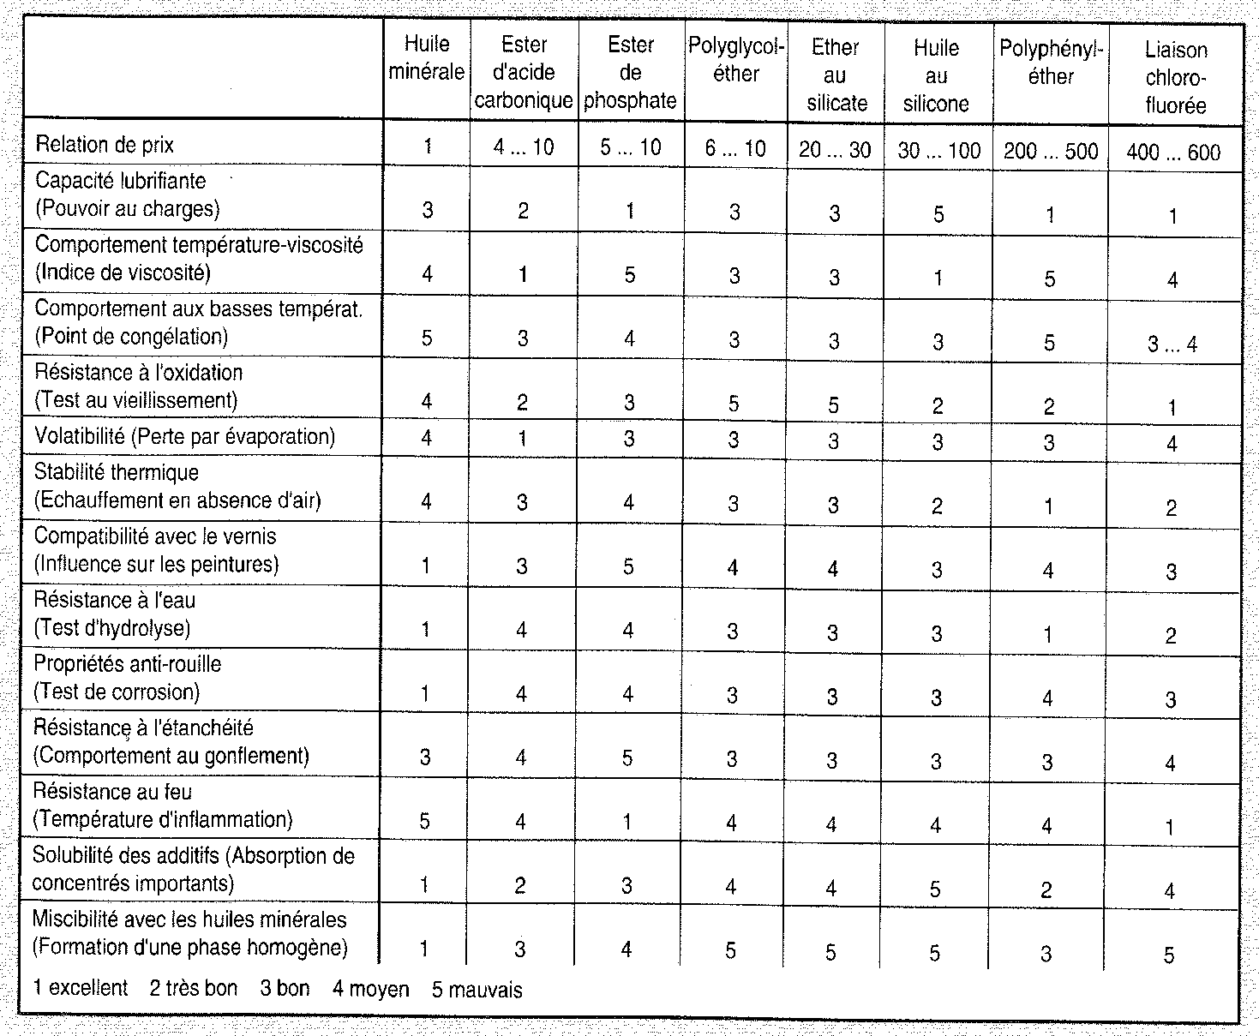
 | (*) Dépend du type de roulement et des fréquences de graissage. Le choix de l'huile minérale appropriée permet d'améliorer le comportement au froid des graisses no 1 à 10 (dans des cas particuliers jusqu'à -55 °C).

Information sur huiles de base et épaississants
lien vers document

Compatibilité avec les élastomères et plastiques:

Selon Klueber:
Exemple d'un +/- sur une huile de base Ester avec NBR signifie
un léger gonflement du NBR.
Certaine qualité de NBR ne provoque pas cette effet.

Miscibilité des huiles:

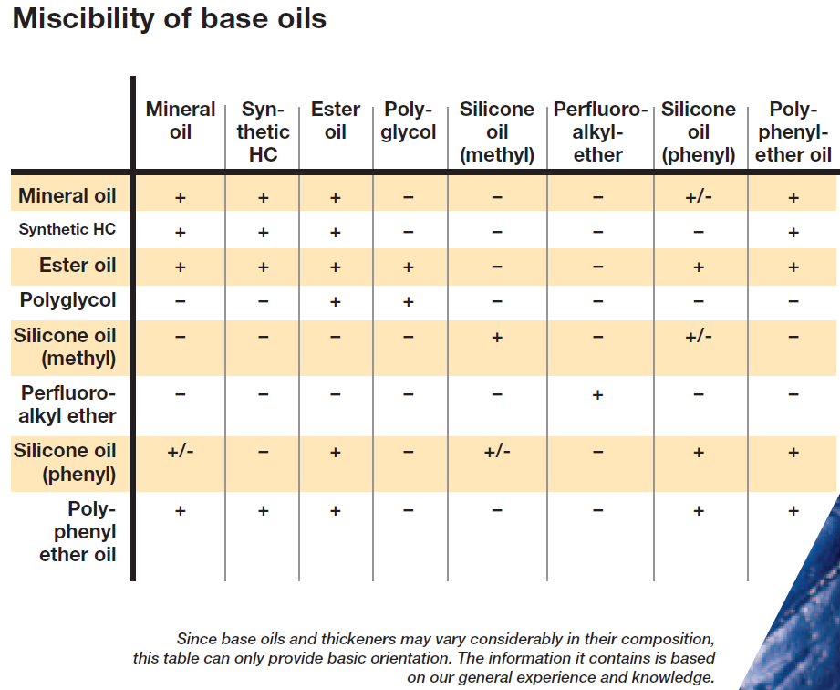

Compatibilité des épaississants:

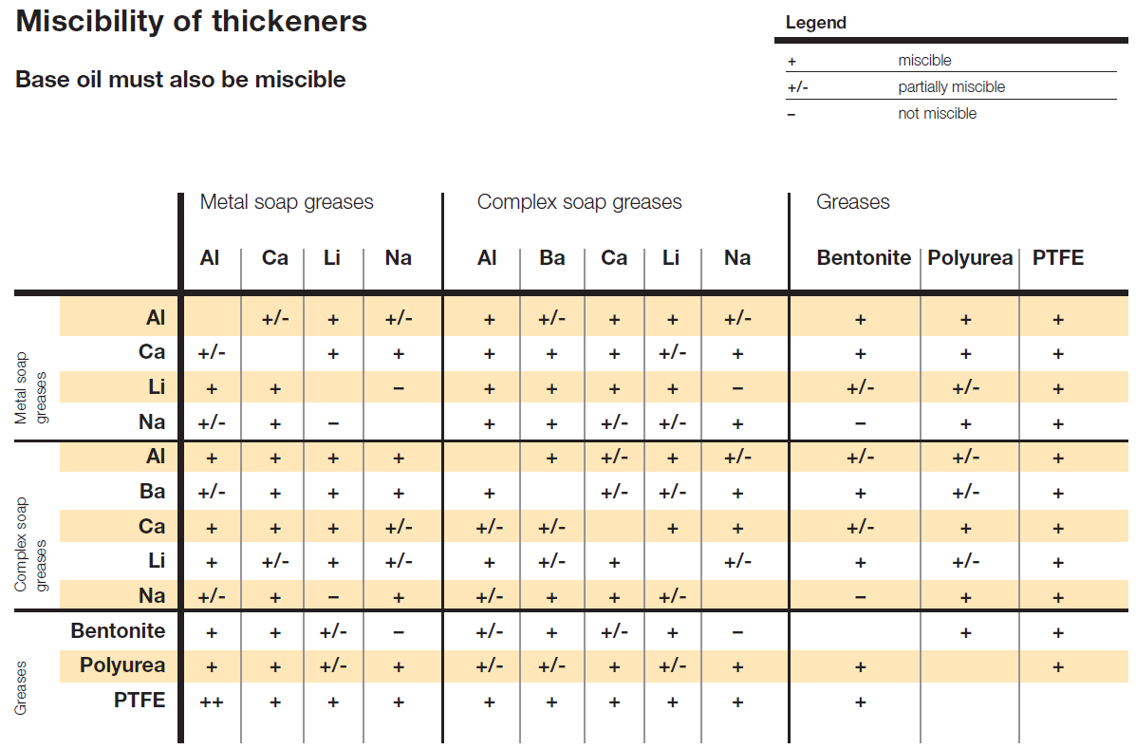

Point de goutte des épaississant:
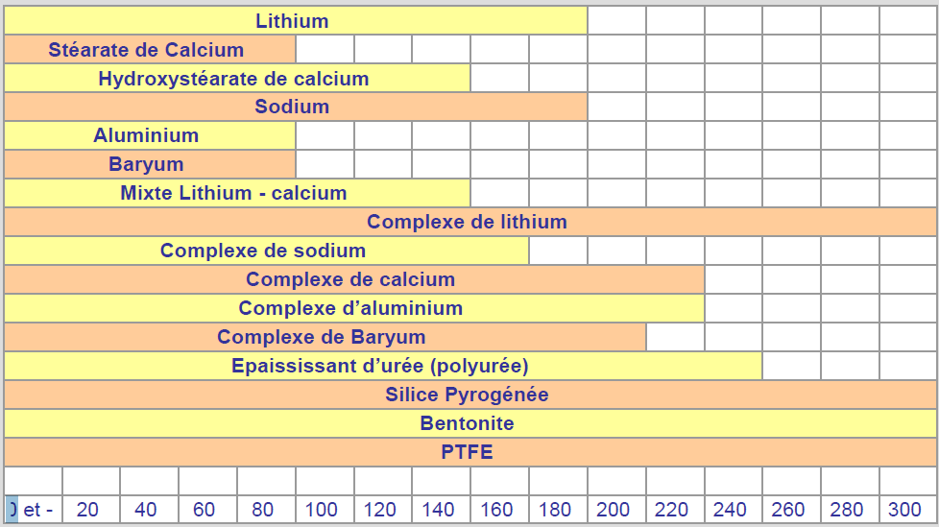

Viscosité dynamique apparente

La viscosité dynamique μ (ou encore η) se mesure en pascal-seconde (Pa.s)
Une façon de définir la viscosité dynamique est de considérer deux couches d'un fluide notées abcd et a’b’c’d’, la couche abcd étant animée d'une vitesse relative à a’b’c’d’ notée dv et dirigée suivant x. Sous l'effet de la viscosité, une force F s'exerce sur la couche a’b’c’d’ séparé de dz. La viscosité dynamique μ (le symbole η est également utilisé) intervient dans la relation entre la norme de cette force F et le taux de cisaillement étant la surface de chaque couche.
L'expérience JESA montre que lorsqu'on recherche un couple de friction très bas en présence de composants très rapprochés telle que cage, Z, RS. Cette viscosité apparente peut s'avérer importante. voir produit FR22EU NZ1 - article 400617 avec la graisse Isoflex Topas NB 5010(viscosité dyn apparente: EL)

 | Classe de viscosité Klueber | Viscosité dynamique apparente (mPa s)
 | EL | <=2000 | Extra légère
 | L | 2000…4000 | Légère
 | M | 4000…8000 | moyenne
 | S | 8000…20000 | Supérieure
 | ES | >=20000 | Extra suprérieure

Type de graisse et caractéristiques, selon NTN:

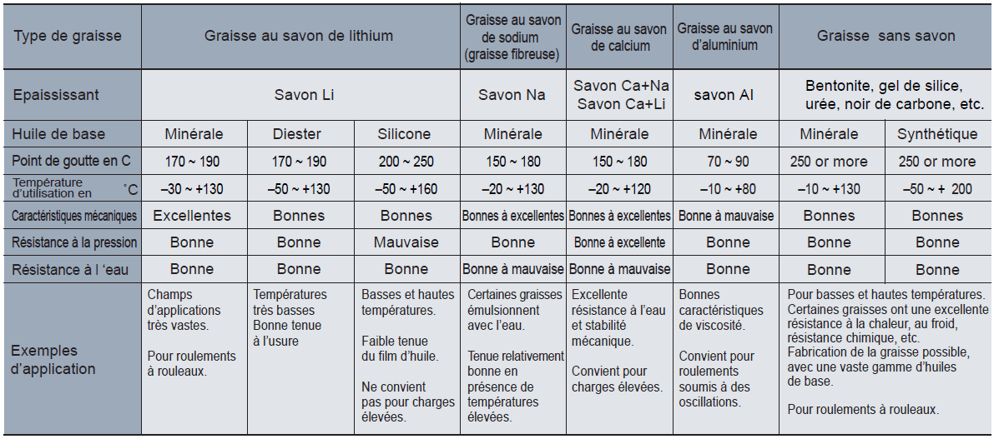

Protection anti-rouille (DIN 51 802)

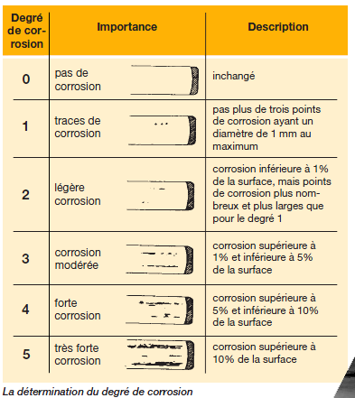
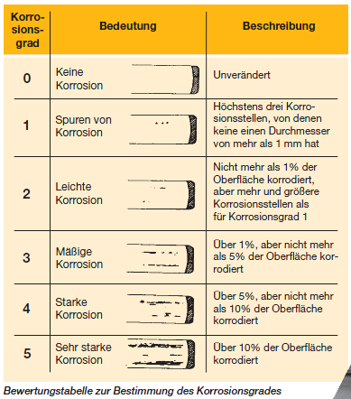

Document Klueber de référence page 23, paragraphe 6.7

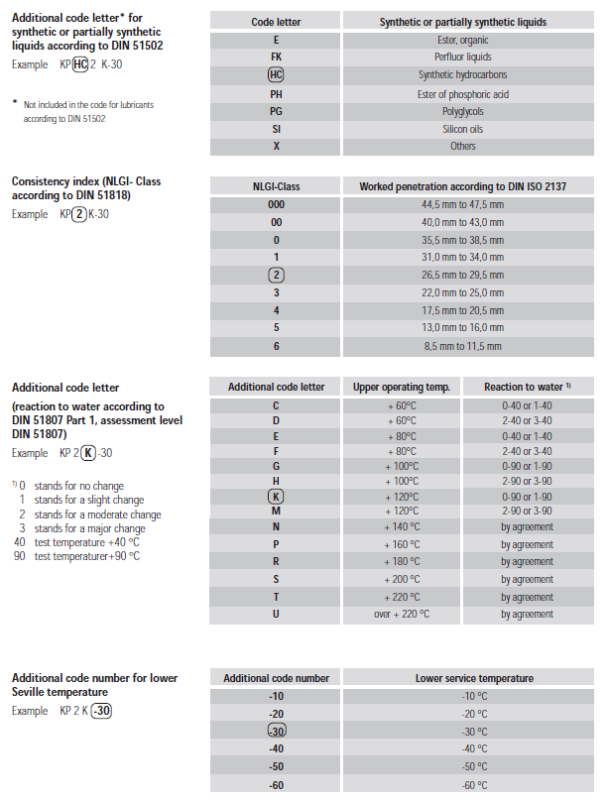
Designation des graisses selon DIN 51502
Au lieu de donner fiche technique de graisse codée selon GL JESA, on peut spécifier la graisse d'après la norme DIN51502
Selon le guide INA: "INA Lubrication Guide"

